상품제안서
락앤락_527 데일리 쇼퍼 보냉백 16L | 상품코드: F26714

 |  |  |  |  |  |  | 02-412-0044 | www.easy1.co.kr
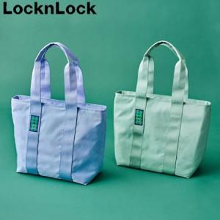

【상세/제작정보】 | 기본수량 미만 인쇄시 비용 추가.

【인쇄/포장옵션】 | 실크 / 포장불가능

【공급단가】 | 수량 | 20~ | 50~ | 100~ | 300~ | 500~
*VAT별도 | 단가 | 18,870원 | 18,570원 | 18,120원 | 17,660원 | 17,360원

【상품 URL】 | http://www.easy1.co.kr/src/goods_detail.php?gdno=26714

